Лист4
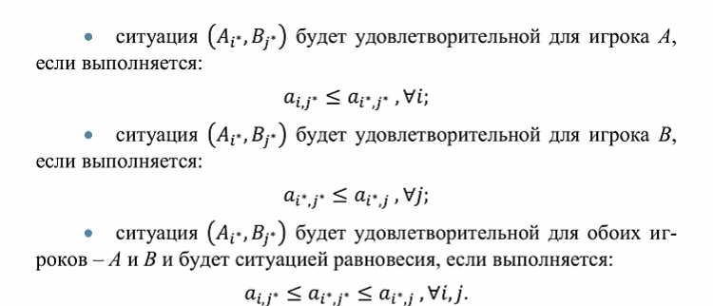
 |  | B1 | B2 | B3
A = | A1 | -2 | 1 | 4
 | A2 | 3 | 2 | 3
 | A3 | 4 | 1 | -2

Лист5
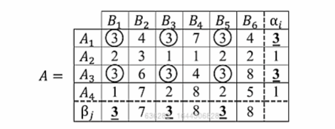
 |  |  | Наименьший возможный выигрыш

 |  |  |  |  | a = max ai | нижняя цена игры

Наибольший возможный проигрыш
 |  |  |  | a <= b
b = min bi | вернхяя цена игры

 |  | если a = b = v |  | - v цена игры

тогда выделенные ячейки равные v есть ситуации равновесия

